关系图
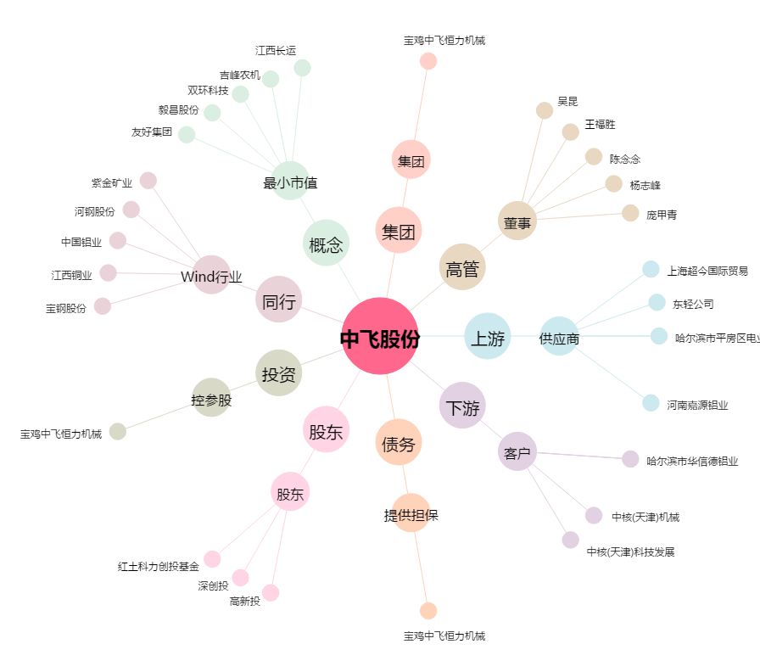
中飞股份[300489.SZ] - 关系概览图

